Bestilling
Bestilling av innhold på Rapporteket, NorSpis
Oppdatert: aug.2016
Figurtyper velges fra figurtypetabellen. Figurer som ikke er oppgitt defineres i fellesskap. Det er også mulig å gjøre endringer i de "ferdig" foreslåtte figurtypene.
Samlerapport beskrives ved å lage en disposisjon i ei tekstfil (Word, LaTeX, ren tekst). Henvis til figurer ved å oppgi figurtype og variabel. Tabeller beskrives detaljert. Tekst i dokumentet, punktlister og figurtekst skrives inn i disposisjonen.

Figurtype | Forklaring (se også figureksempel i neste ark! ) |  |  |  | Utvalg:
Andeler | Fordelingsfigurer hvor andel angis for hver kategori
AndelPerEnhet | Andel av en eller flere kategorier i en variabel, sykehus (eller annen gruppering) |  |  |  | Dato f.o.m.-t.o.m.,
AndelPrePost | Sammenlikne andel av noe før og etter hendelsen. |  |  |  | Alder f.o.m.-t.o.m.,
AndelTid | Andel av en eller flere kategorier i en variabel, per år (eller annen tidsinndeling) |  |  |  | Kjønn,
GjsnTid | Gjennomsnitt per år (evt. måned eller annen tidsinndeling) |  |  |  | enhetsutvalg: egen, region, alle,
GjsnPerEnhet | Gjennomsnitt per sykehus (evt. annen gruppering) |  |  |  | Regtype/Forløpstype1,
AntStabel | Antall stablet oppå hverandre. :-) |  |  |  | Diagnose (settes ved slutt, avbrudd, utredning)
AndelSjekkPkt | Andel av noe på hvert spørretidspunkt
Samlerapport | Samling av figurer og tabeller, samt tekst

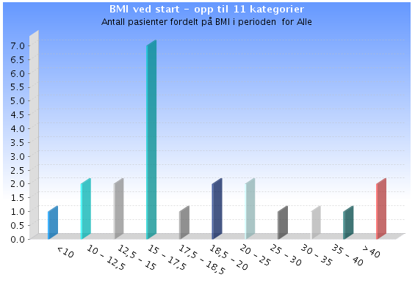
 | For de fleste resultater skal forlopstype1==start/slutt/avbrudd/utredning
Figurtype | Status | Tittel | Variabelnavn, NorSpis | Skjema/tabell- tilhørighet | Kommentar/nærmere definisjon
 | I neste runde må vi huske å ta med resultater for Tiltak og Behandlingstilnærming

Andeler | ok | Aldersfordeling | Alder | Personopplysninger (men alder beregnes også flere steder) | Intervaller: <11, 11-13, 14-15, 16-17, 18-19, 20-24, 25-29, 30-39, 40-49, 50-59, 60+ (Har nå brukt 5-åringe intervaller)
Andeler |  | BMI/ISO-BMI | MedBMI og MedIsoBMIBGS og MedIsoBMICDC | MEDINF, Enkeltledd | FHI/WHOs inndeling? De starter på 18,5… ISO-BMI for de unge
Andeler |  | BMI/ISO-BMI | MedBMI og MedIsoBMIBGS og MedIsoBMICDC | MEDINF, Enkeltledd | Som Edrapp-182 (finner ikke denne…), men 30+ Kommentar fra Lisbeth: Limer inn EDRAP-182, er dette tilstrekkelig som info? Når kategoriene er f.eks. 20-25 og 25-30, vil 24,999 havne i førstnevnte kategori og 25,0 i sistnevnte kategori i EDRAP-182.
Andeler |  | Sivilstatus | B01Sivilstatus | Bakgrunn (Pasientbakgrunn), Enkeltledd
Andeler |  | Nasjonalitet |  | Personopplysninger | Norge, Norden, Europa, Andre
Andeler | ok | Norsktalende | Norsktalende | Forlopsoversikt/Personopplysninger
Andeler |  | Fylke |  | Personopplysninger | Variabelen må bestilles. Kommentar fra Lisbeth: Skal nå være ok
 |  | Forløpstype1/RegType | RegRegtype | Regtype
Andeler |  | Tid fra henvendelse til behandlingsstart | RegHenvMottattDato og RegHendelsesdato | Regtype, Enkeltledd | Tid fra R_HenvMottattDato til R_Hendelsesdato ved Regtype Startregistrering og Regtype Utredning (Regtype 1-4)
Andeler |  | Henvisende instans | RegHenvInstans | Regtype, Enkeltledd
Andeler |  | Antall egne barn | B02EgneBarn | Bakgrunn (Pasientbakgrunn), Enkeltledd
Andeler |  | Bosituasjon | B03Bosituasjon | Bakgrunn (Pasientbakgrunn), Enkeltledd
Andeler | ok | Høyeste påbegynte utdanning | B04PabegyntUtd | Bakgrunn (Pasientbakgrunn), Enkeltledd
Andeler |  | Høyeste fullførte utdanning | B05FullfortUtd | Bakgrunn (Pasientbakgrunn), Enkeltledd
Andeler |  | Hovedaktivitet | B06Hovedaktivitet | Bakgrunn (Pasientbakgrunn), Enkeltledd
Andeler |  | Hovedinntektskilde | B07Hovedinntekt | Bakgrunn (Pasientbakgrunn), Enkeltledd
Andeler |  | Alder da problemene startet | B08StartAldrProbl | Bakgrunn (Sykdomsbakgrunn), Enkeltledd
Andeler |  | Spiseforstyrrelser hos andre i familien? | B11FamilieSF | Bakgrunn (Sykdomsbakgrunn), Enkeltledd
Andeler |  | Tidligere behandling for spiseforstyrrelser | B12TidlBehSF | Bakgrunn (Sykdomsbakgrunn), Enkeltledd | Hver av de ulike instansene. Andel av alle pasienter (tidl. behandling ja+nei)
Andeler |  | Tidligere behandling: Alder ved start av første behandling | B12cAldrForsteBeh | Bakgrunn, spm. 12c, Enkeltledd | Dette spørsmålet besvares kun hvis de har fått behandling tidligere
Andeler |  | Tid fra sykdomsdebut til behandlingsstart | B12dArTilBehstart og B12dMndTilBehstart | Bakgrunn, spm. 12d, Enkeltledd | 3, 6,9mnd, 1, 2, 3, … år
Andeler |  | Negative hendelser | B17FysMishandl, B18PsykMishandl, B19Overgrep, B20Mobbing | Bakgrunn, spm 17-20, Enkeltledd | Hvert alternativ + 2,3 og 4 av alternativene (fysisk -, psykisk mishandling, misbruk/overgrep, mobbing)
Andeler |  | Selvskading, selvmord og misbruk/avhengighet | B21SelvskadTidl, B22SelvskadSistear, B23SelvmordFTidl, B24SelvmordFSisteAr | Bakgrunn, spm. 21-25, Enkeltledd
Andeler |  | Diagnose | DiagVSF (og DiagBUAkse1) | Diagnoser voksne og Diagnoser barn og unge, Enkeltledd | Registeret må definere gruppene:Anoreksi, Bulemi, Ernæringsforstyrrelser, Uspesifisert Kun >=18år OBS: DiagBU_Akse1 kan inneholde flere diagnoser, ikke bare spiseforstyrrelse. Dette er ikke helt løst i enkeltledd-viewet, se NSP-185, kommentar fra Torkil. Selve diagnoseskjemaet for barn og unge er heller ikke helt ferdig.
Andeler |  | … | HCA… Alle variable som begynner med HCA i enkeltledd-viewet | HONOSCA, Enkeltledd | Alle enkeltspørsmål. Gjelder barn og unge. Skulle opprinnelig være hele landet, men blir nå gjort frivillig
Andeler |  | … | H… Alle variable som begynner med H i enkeltledd-viewet | HONOS, Enkeltledd | Spm. 1-12. Voksne, Bare Bodø
Andeler |  | … | PO… Alle variable på PO i enkeltledd-viewet | PasOpp, hvert spm., Enkeltledd | En figur for hvert spm. (10 figurer)
Andeler |  | Pasientopplevelse (PasOpp) | PasOppErfaring, PasOppTilfredshet, PasOppTilgjengelighet, PasOppSikkerhet | PasOpp, indekser, AlleScorer | En fig m/alle 4 indekser. Skala 0..100%
Andeler |  | Involvering av andre og kontakt med brukerorganisasjoner | PT01OnsketInvolv, PT02BleInvolv, PT04KontaktBrukerorg, PT05OrientertBrukerorg | Pasienttilfredshet, Enkeltledd | Spm. 1,2,4,5
Andeler |  | Pasientens vurdering av utfall | PT03Utfallsvurd | Pasienttilfredshet, Enkeltledd | Spm. 3
Andeler |  | Diagnoser | DiagVDSM5Hoved og DiagBUDSM5Hoved | Diagnoser voksne og Diagnoser barn og unge, Enkeltledd | DSM5utfylles=="ja" (1)
Andeler |  | Psykofarmalologiske medikamenter | MedAntidepressiva, MedBenzodiazepiner, MedNevroleptika, MedAnnenMedBeh | MEDINF, Enkeltledd | MED_Psykofarmaka==1
Andeler |  | Behandlers vurdering av utfall | BehUtfallsvurdSamlet | Behandling - oppsummering, Enkeltledd
Andeler |  | Videre behandling | BehVidereBeh | Behandling - oppsummering, Enkeltledd
Andeler |  | EDE-Q 6.0 (hovedskår) | EDEQ60GlobalScore | EDE-Q 6.0, AlleScorer
Andeler |  | CIA (hovedskår) | CIA30GlobalScore | CIA 3.0, AlleScorer
Andeler |  | Symptomuttrykk (SCL-90-R) | SCL90TSomatisering, SCL90TTvang, SCL90TSensitivitet, SCL90TDepresjon, SCL90TAngst, SCL90TFiendlighet, SCL90TFobi, SCL90TParanoia, SCL90TPsykotisk, SCL90TGSI, SCL90TPST, SCL90TPSDI | SCL-90-R, AlleScorer | T-skårer (20-80)
Andeler |  | Livskvalitet (RAND-36) | RAND36FysFunk, RAND36RollebegFys, RAND36RollebegEmo, RAND36Tretthet, RAND36MentalHelse, RAND36SosialFunk, RAND36Smerte, RAND36GenHelse, RAND36EndringHelse | RAND-36, AlleScorer | Skjemaet har ingen hovedskåre

AndelPerEnhet |  | Mortalitet | Deceased | Personopplysninger
AndelPerEnhet |  | Tid fra henvendelse til behandlingstart | RegHenvMottattDato og RegHendelsesdato | Regtype, Enkeltledd | Ventetid over XXmnd. Registeret må angi XX… Tid fra R_HenvMottattDato til R_Hendelsesdato ved Regtype Startregistrering og Regtype Utredning (Regtype 1-4)
AndelPerEnhet |  | EDE-Q 6.0 | EDEQ60GlobalScore, EDEQ60Restriksjon, EDEQ60Kroppsform, EDEQ60Spising, EDEQ60Vekt | EDE-Q 6.0, AlleScorer | hovedskår, delskårer (ulike "cutoff"), flere figurer
AndelPerEnhet |  | … | CIA30GlobalScore, CIA30Personlig, CIA30Kognitiv, CIA30Sosial | CIA 3.0, AlleScorer | hovedskår, delskårer (ulike "cutoff"), flere figurer
AndelPerEnhet |  |  | SCL90TSomatisering, SCL90TTvang, SCL90TSensitivitet, SCL90TDepresjon, SCL90TAngst, SCL90TFiendlighet, SCL90TFobi, SCL90TParanoia, SCL90TPsykotisk, SCL90TGSI, SCL90TPST, SCL90TPSDI | SCL-90-R, AlleScorer | Tskår >= 60. Hoved-og delskårer, flere figurer
AndelPerEnhet |  | Ønske om involvering av nære | PT01OnsketInvolv | Pasienttilfredshet, Enkeltledd | Andel ja, spm1
AndelPerEnhet |  | Involvering av nære | PT02BleInvolv | Pasienttilfredshet, Enkeltledd | Andel ja, spm2
AndelPerEnhet |  | Kontakt med brukerorganisasjoner | PT04KontaktBrukerorg | Pasienttilfredshet, Enkeltledd | Andel ja, spm4
AndelPerEnhet |  | Orientert om tilbud fra brukerorganiasjoner | PT05OrientertBrukerorg | Pasienttilfredshet, Enkeltledd | Andel ja, spm5
AndelPerEnhet |  | Vurdering av utfall | PT03Utfallsvurd | Pasienttilfredshet, Enkeltledd | Andel bedring (1-3)
AndelPerEnhet |  | Malabsorbsjonstilstander | DiagVMalabsorpsjon | Diagnoser voksne, Enkeltledd | Andel av Relevante som. diagnoser == ja OBS: Ikke avklart hvilke rapporter som skal lages for somatikk barn og unge
AndelPerEnhet |  | Diabetes | DiagVDiabetes | Diagnoser voksne, Enkeltledd | Andel av Relevante som. diagnoser == ja OBS: Ikke avklart hvilke rapporter som skal lages for somatikk barn og unge
AndelPerEnhet |  | … |  | Kidscreen, AlleScorer | T-skår. Delscorer <= 40 (flere figurer) OBS: T-skårene er ikke lagt inn ennå, og finnes dermed ikke i AlleScorer-viewet ennå.
AndelPerEnhet |  | Beintetthetsmåling utført | MedBeintetthMaling | MEDINF, Enkeltledd
AndelPerEnhet |  | Resultat beintetthetsmåling | MedBeintetthRes | MEDINF, Enkeltledd | MED_BeintetthetRes=nedsatt av MED_BeintetthetMaling==1

GjsnPerEnhet |  | Tid fra henvisning mottatt til behandlingstart | RegHenvMottattDato og RegHendelsesdato | Regtype | start behandling=hoveddato
GjsnPerEnhet |  | Alder ved start problematikk | B08StartAldrProbl | Bakgrunn (Sykdomsbakgrunn), Enkeltledd
GjsnPerEnhet |  | Alder ved første behandling | B12cAldrForsteBeh | Bakgrunn (Sykdomsbakgrunn), Enkeltledd
GjsnPerEnhet |  | SCL-90-R (hovedskår) | SCL90TGSI | SCL-90-R, AlleScorer
GjsnPerEnhet |  | SCL-90-R (delskårer) | SCL90TSomatisering, SCL90TTvang, SCL90TSensitivitet, SCL90TDepresjon, SCL90TAngst, SCL90TFiendlighet, SCL90TFobi, SCL90TParanoia, SCL90TPsykotisk | SCL-90-R, AlleScorer | SCL delskårer, flere figurer
 |  | EDE-Q 6.0 (hovedskår) | EDEQ60GlobalScore | EDE-Q 6.0, AlleScorer
 |  | EDE-Q 6.0 (delskårer) | EDEQ60Restriksjon, EDEQ60Kroppsform, EDEQ60Spising, EDEQ60Vekt | EDE-Q 6.0, AlleScorer | EDQ delskårer, flere figurer
 |  | RAND-36 (delskårer) | RAND36FysFunk, RAND36RollebegFys, RAND36RollebegEmo, RAND36Tretthet, RAND36MentalHelse, RAND36SosialFunk, RAND36Smerte, RAND36GenHelse, RAND36EndringHelse | RAND-36, AlleScorer | skala: 0-100. Delskårer. Flere figurer

Figurtyper
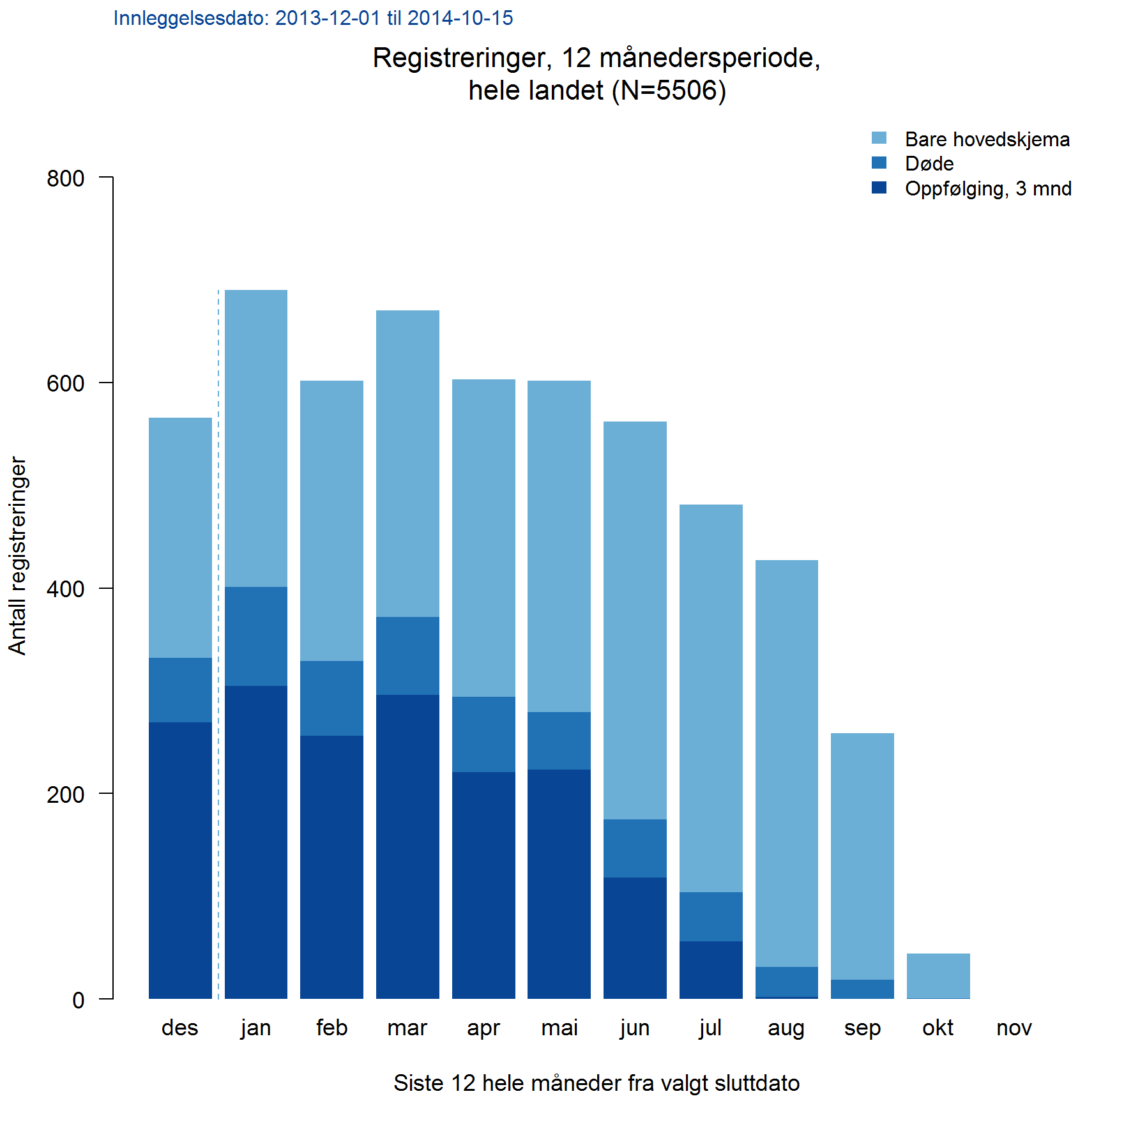
Figurtype | Forklaring (se også figureksempel! )
Andeler | Fordelingsfigurer hvor andel angis for hver kategori
AndelPerEnhet | Andel av en eller flere kategorier i en variabel, sykehus (eller annen gruppering)
AndelPrePost | Sammenlikne andel av noe før og etter hendelsen.
AndelTid | Andel av en eller flere kategorier i en variabel, per år (eller annen tidsinndeling)
GjsnTid | Gjennomsnitt per år (evt. måned eller annen tidsinndeling)
GjsnPerEnhet | Gjennomsnitt per sykehus (evt. annen gruppering)
AntStabel | Antall stablet oppå hverandre. :-)

AndelStabelTid | Søyle for hvert år. Hver søyle er delt inn i andeler av variabelens kategorier.
AndelStabelSml | To søyler ved siden av hverandre delt inn i andeler av hver kategori. Passer for max 4 kategorier. Tabell med tall ved siden av.

Andeler | Fordelingsfigurer hvor andel angis for hver kategori
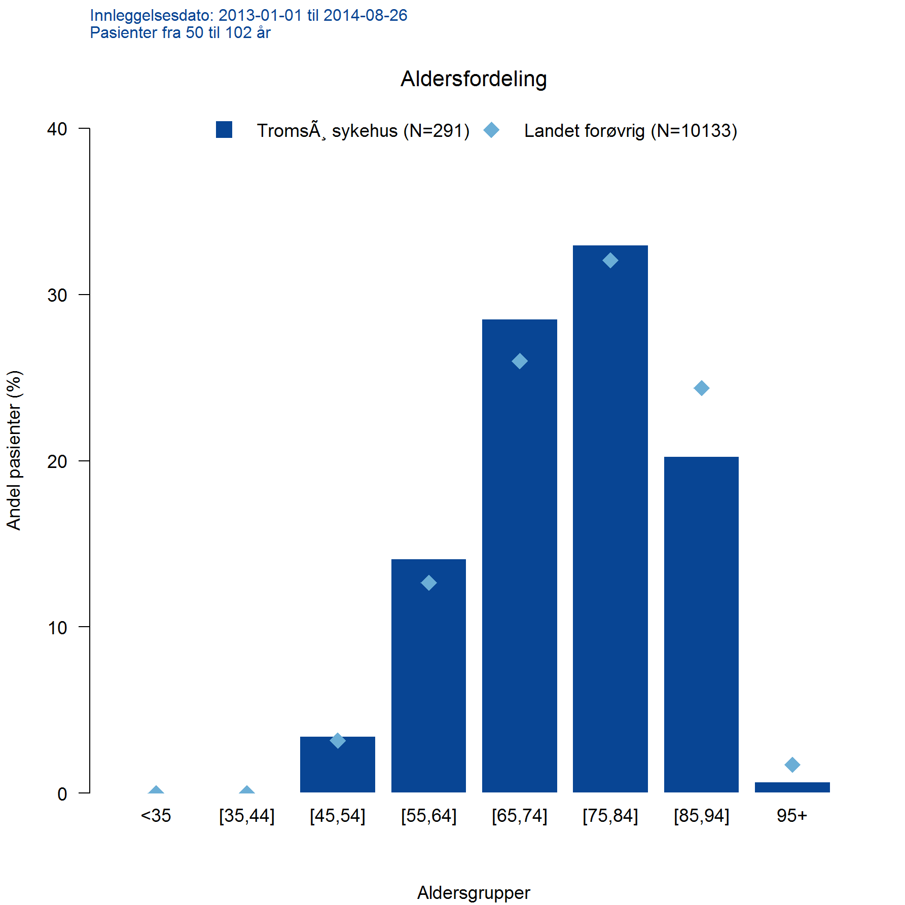

AndelPerEnhet | Andel av en eller flere kategorier i en variabel, sykehus (eller annen gruppering)
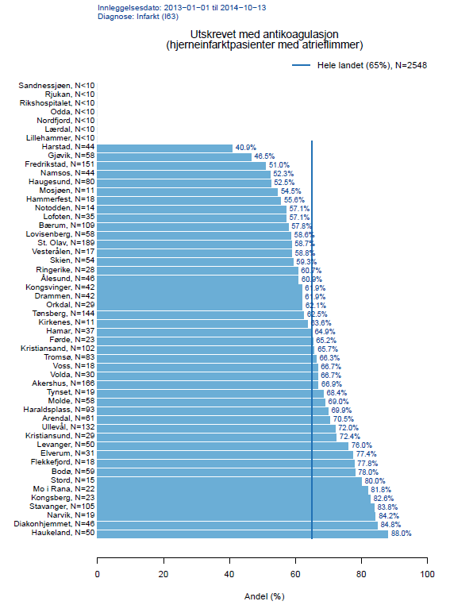

AndelPrePost | Sammenlikne andel av noe før og etter hendelsen.
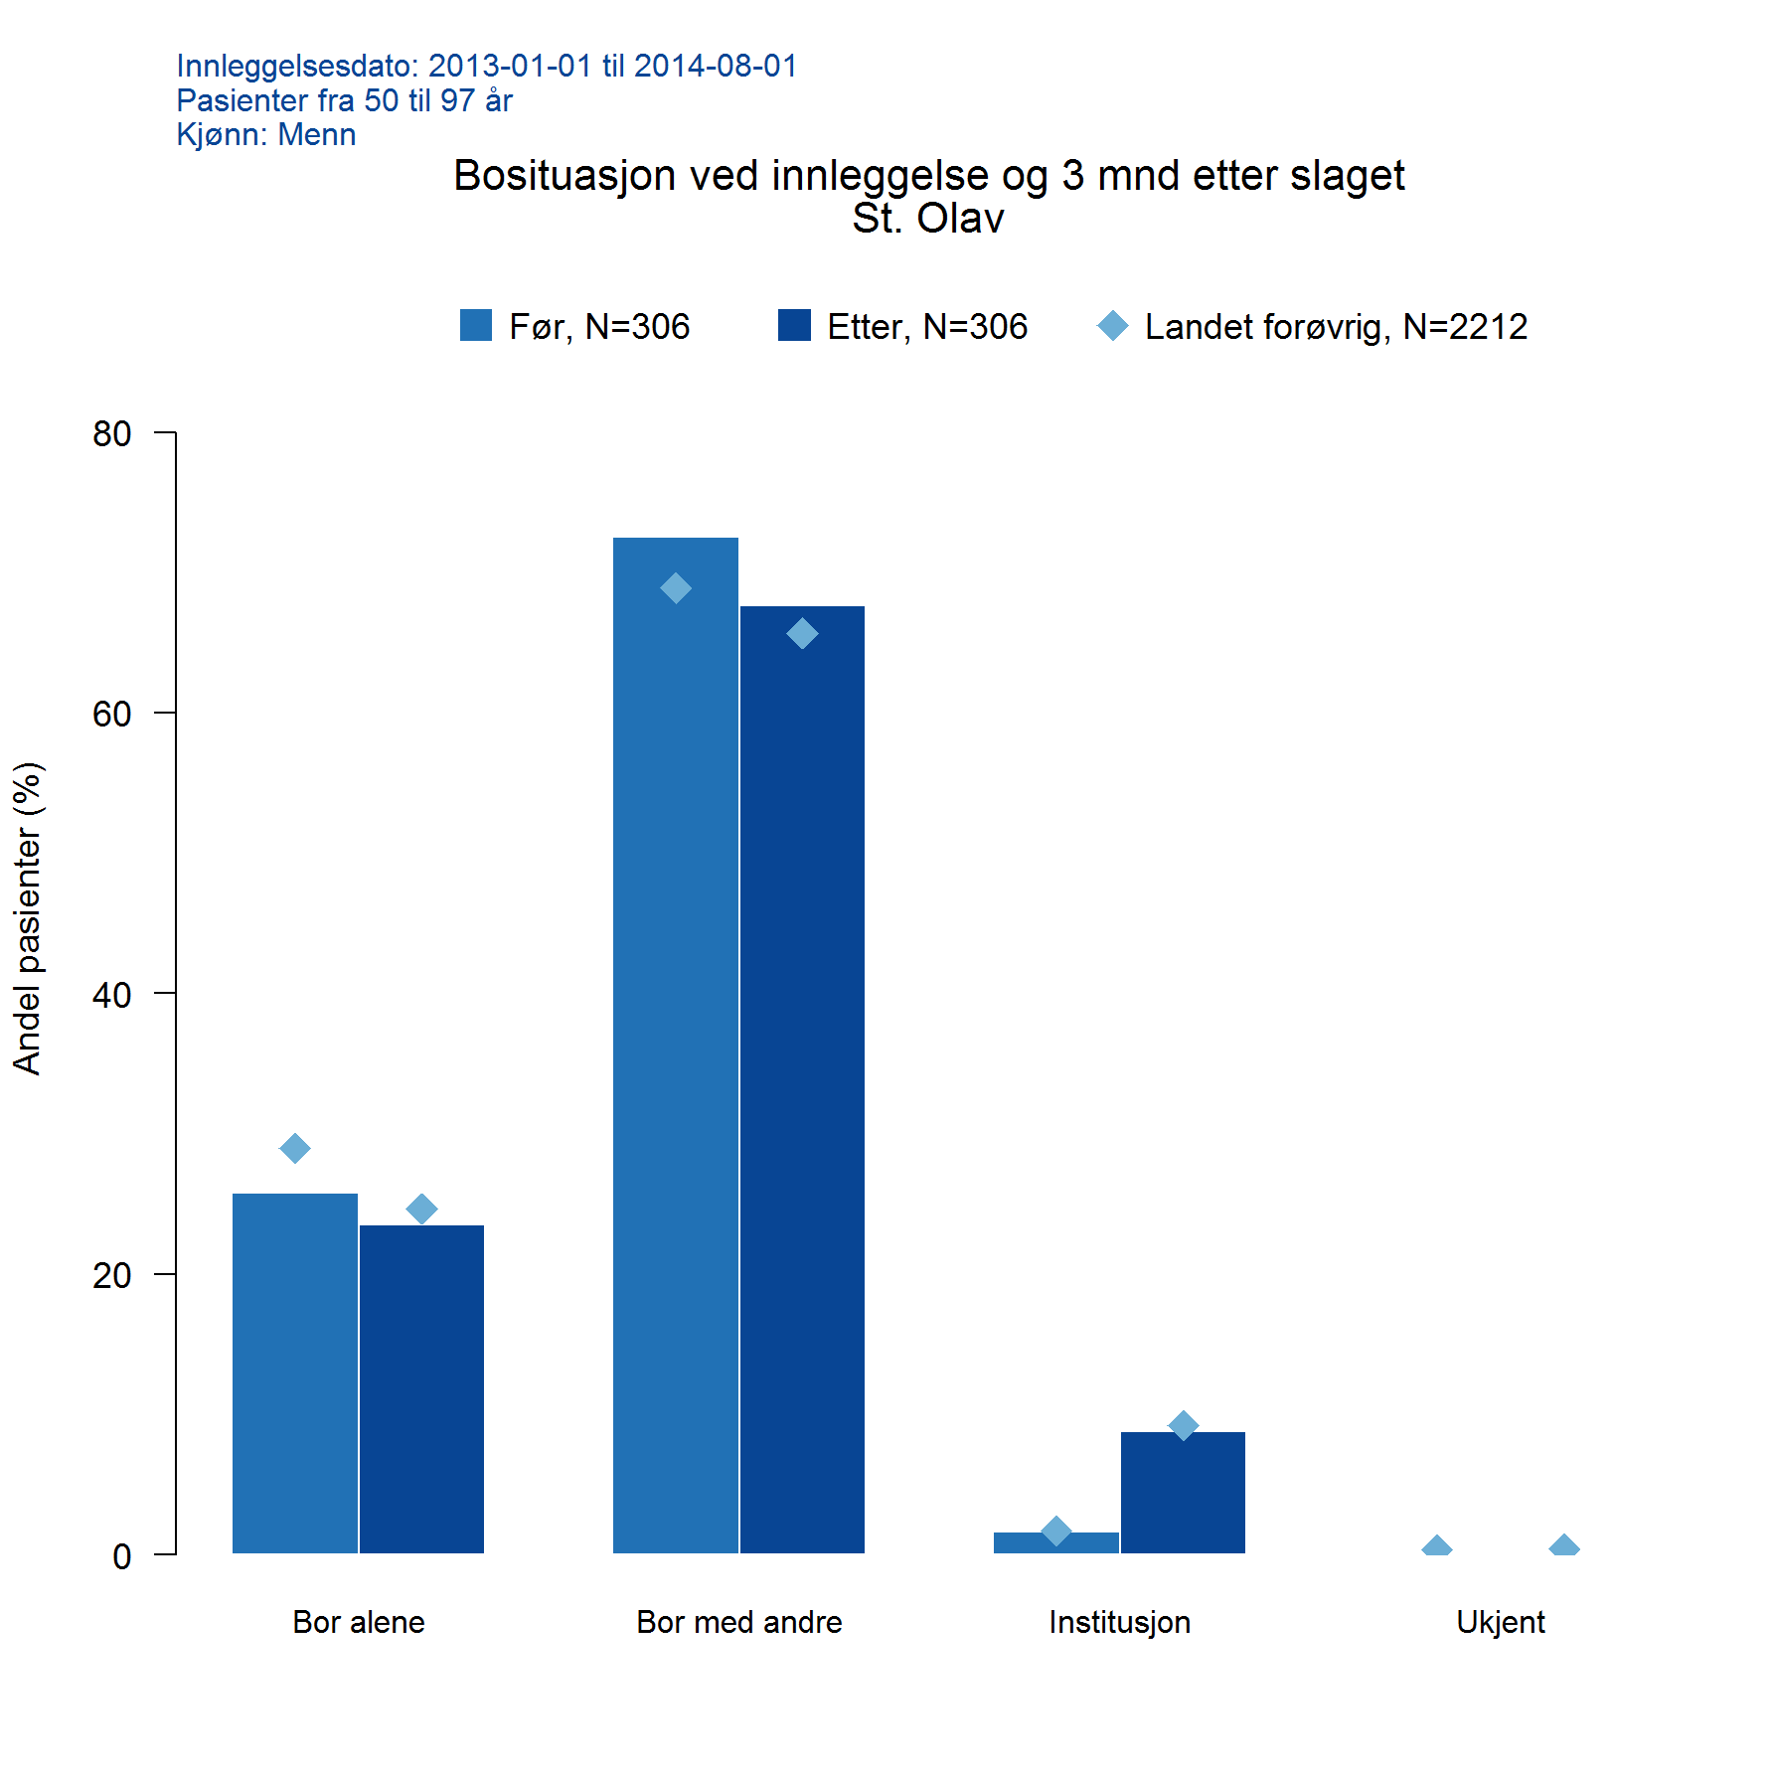

AndelTid | Andel av en eller flere kategorier i en variabel, per år (eller annen tidsinndeling)
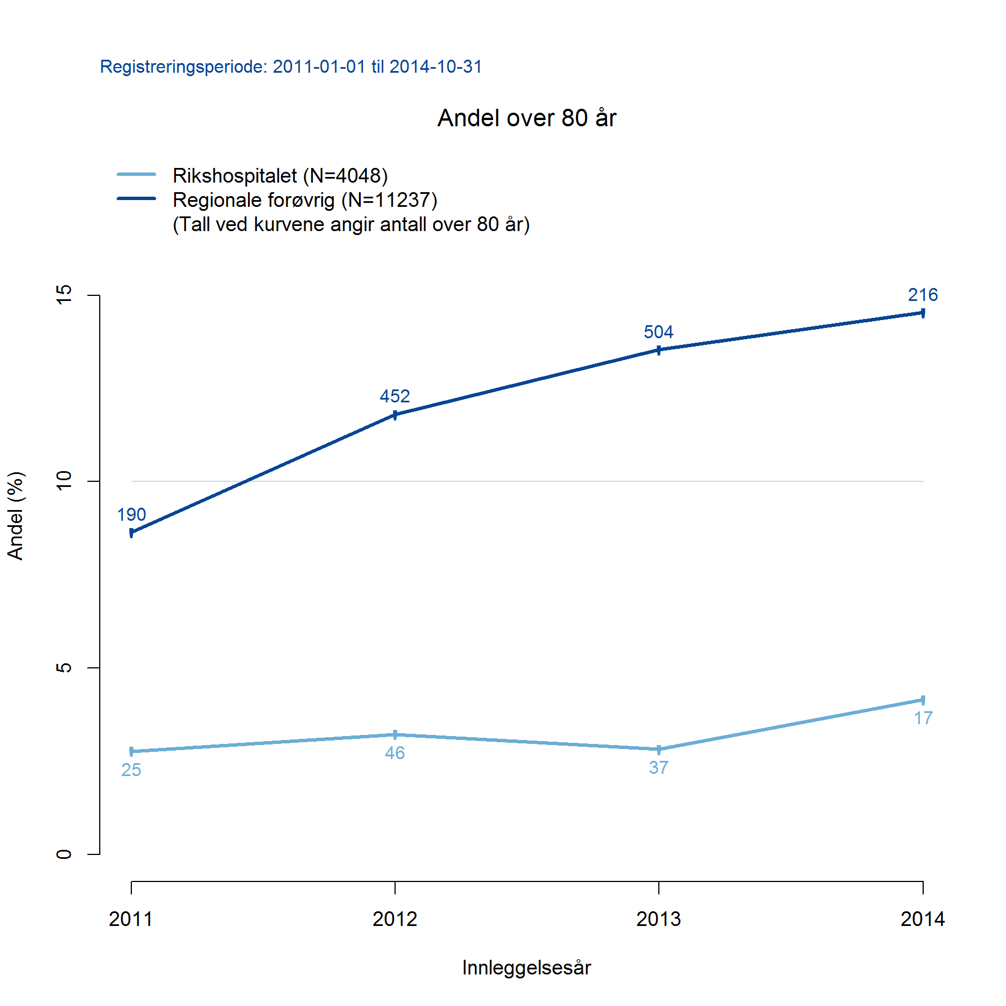

GjsnTid | Gjennomsnitt per år (evt. måned eller annen tidsinndeling)
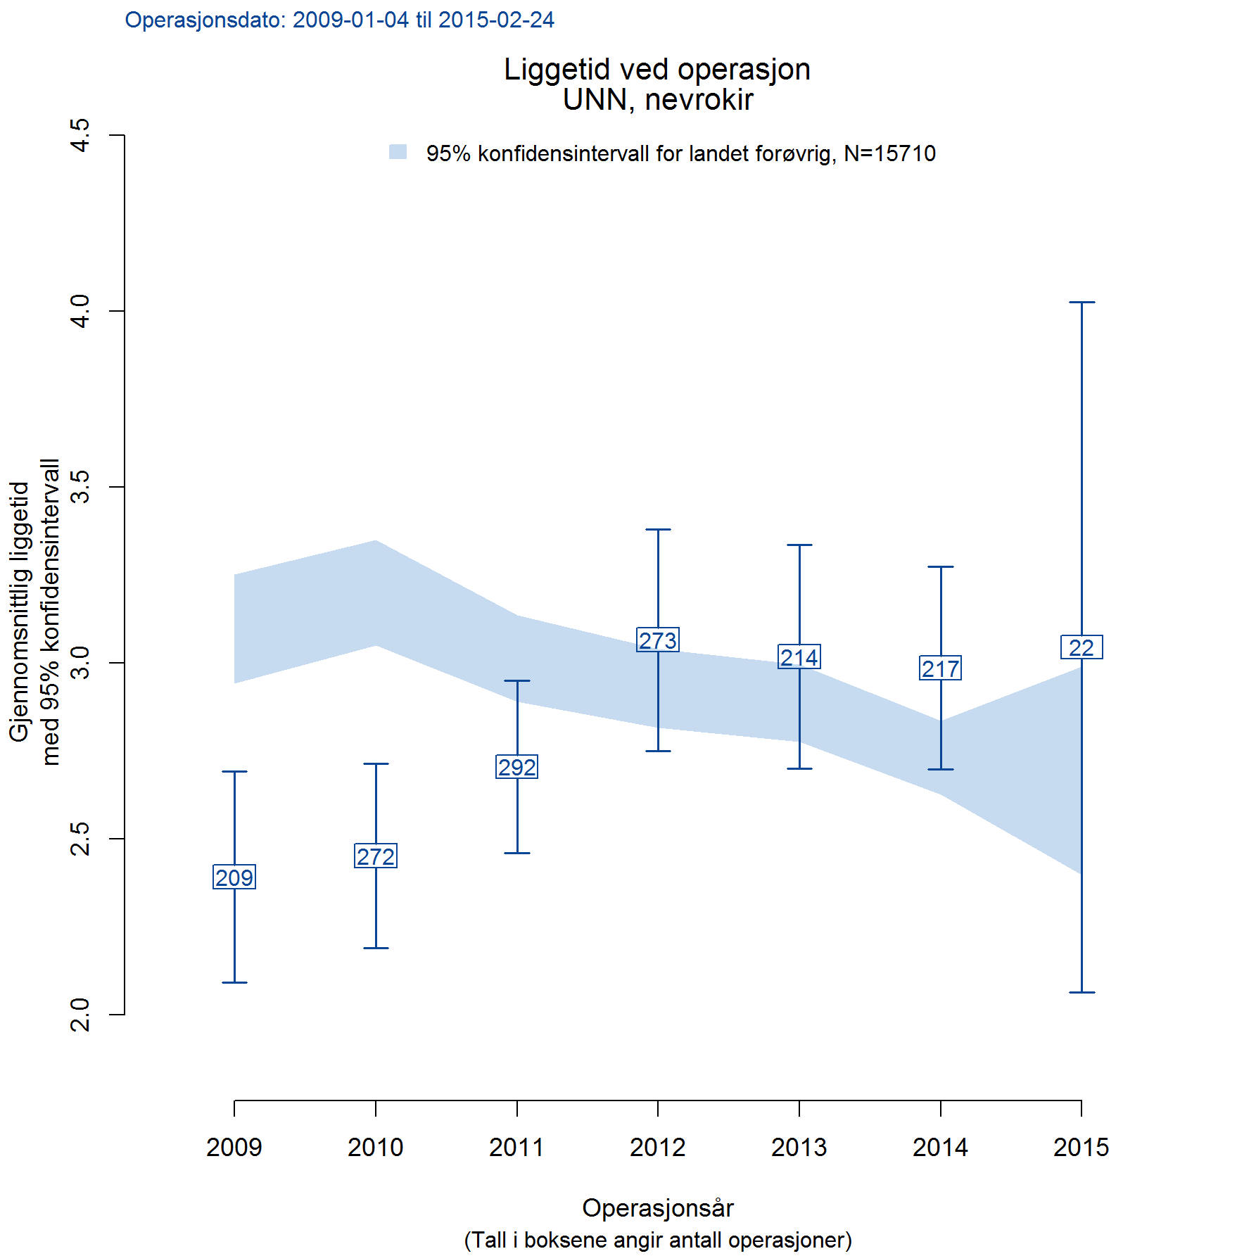

GjsnPerEnhet | Gjennomsnitt per sykehus (evt. annen gruppering)
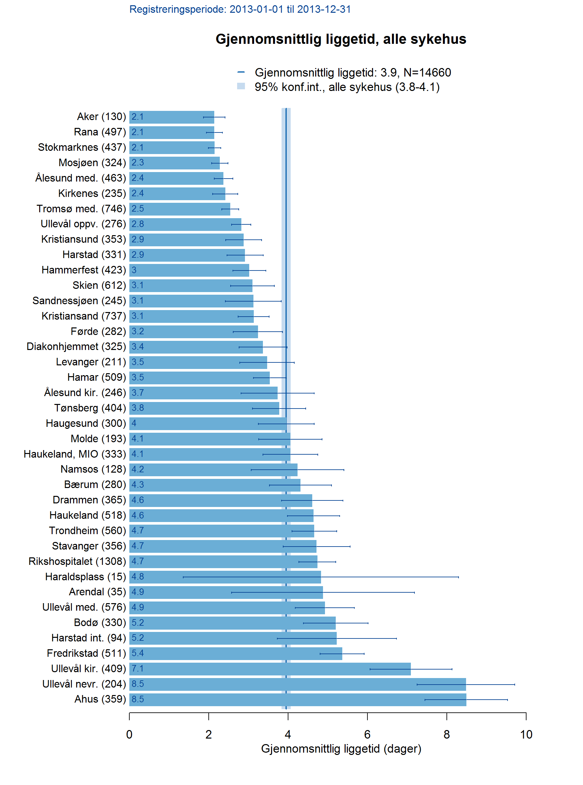

AntStabel | Antall stablet oppå hverandre. :-)

